Titelblatt
Tabelle
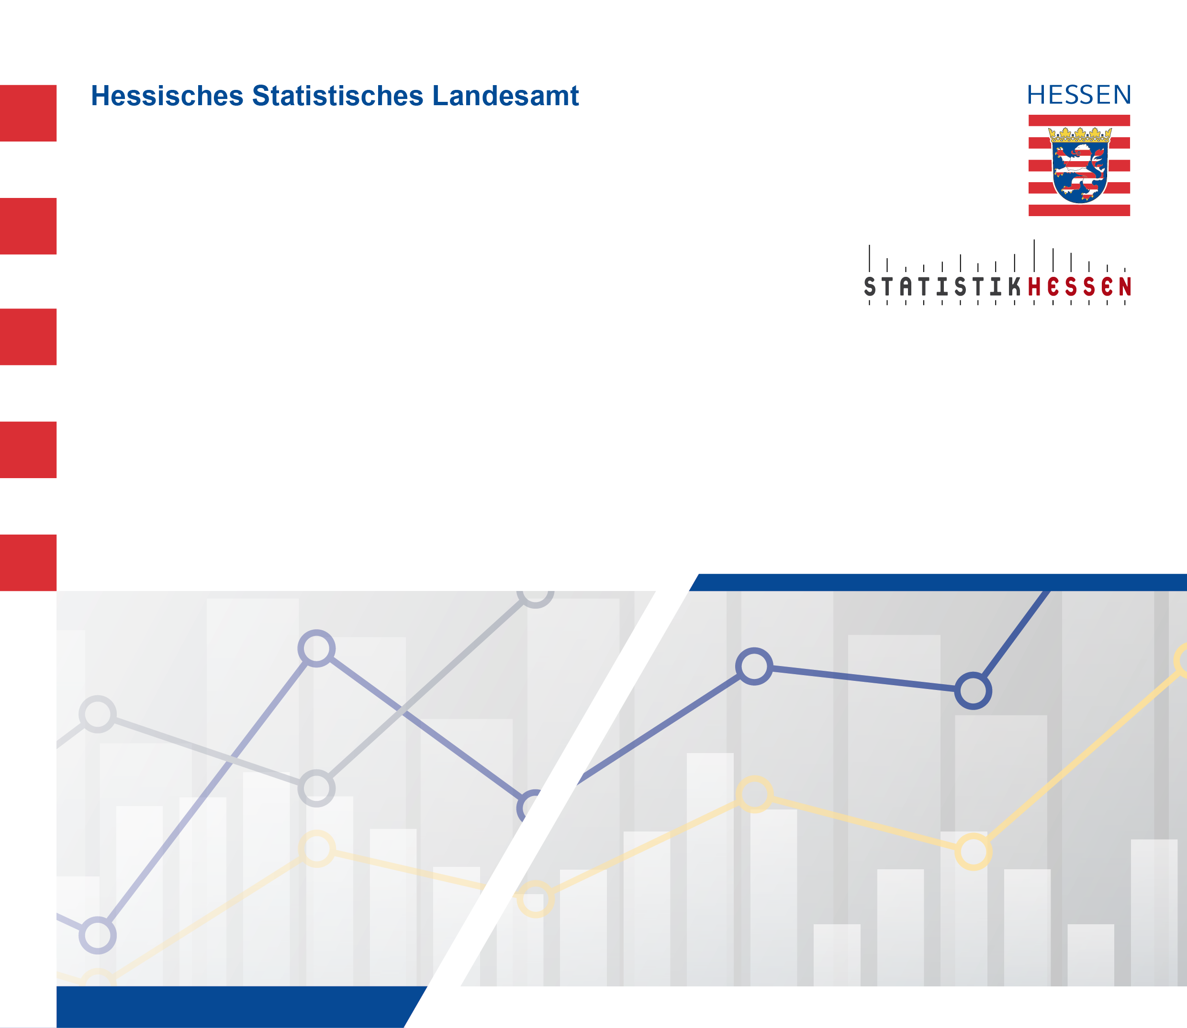
 |  | August 2026
 | Betriebe, tätige Personen und Umsatz
 | im Verarbeitenden Gewerbe
 | (einschl. Bergbau und Gewinnung
 | von Steinen und Erden)
 | in Hessen im Mai 2026

 | (Betriebe mit im Allgemeinen 50 und mehr tätige Personen)

